상품제안서
파스텔톡 풀컬러 점착메모지 (중) B형 | 상품코드: S41970

 |  |  |  |  |  |  | 02-713-8555 | www.synergygift.co.kr
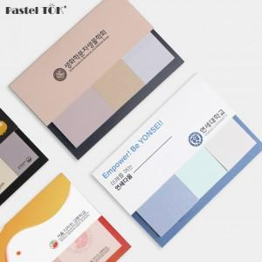

【상세/제작정보】 | <p style="text-align: center; " align="center">※ 100개 소량도 커버 독판으로 제작 가능합니다.</p>

【인쇄/포장옵션】 | 풀칼라 / OPP(비닐)

【공급단가】 | 수량 | 300~ | 1,000~ | 3,000~ | 10,000~ | 20,000~
*VAT별도 | 단가 | 1,260원 | 795원 | 770원 | 745원 | 730원

【상품 URL】 | https://www.synergygift.co.kr:443/src/goods_detail.php?gdno=41970

